Hoja1
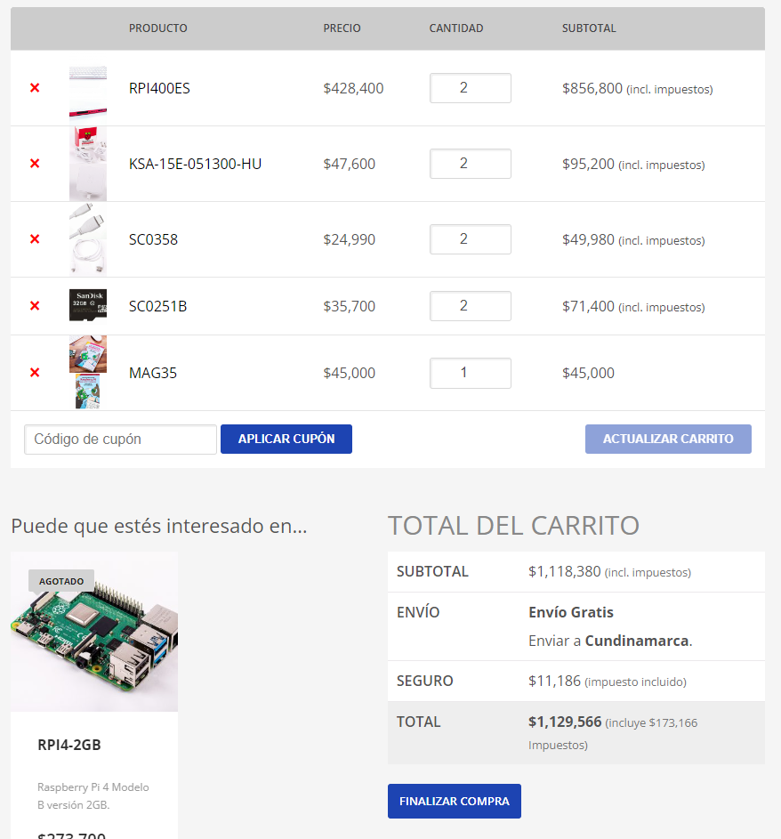
No. | Nombre del componente | valor (cop) | cantidad | valor Final | fecha del valor | link
1 | RaspBerry PI 400 (ES) | $ 428,400.00 | 2 | $ 856,800.00 | 2022-08-11 | https://www.sigmaelectronica.net/producto/rpi400es/
2 | Fuente Para RaspBerry PI 4 KSA-15E-051300-HU | $ 47,600.00 | 2 | $ 95,200.00 | 2022-08-11 | https://www.sigmaelectronica.net/producto/ksa-15e-051300-hu/
3 | Cable Micro-HDMI a HDMI SC0358 | $ 24,990.00 | 2 | $ 49,980.00 | 2022-08-11 | https://www.sigmaelectronica.net/producto/sc0358/
4 | MicroSD SC0251B 32GB SanDisck Gen10 | $ 35,700.00 | 2 | $ 71,400.00 | 2022-08-11 | https://www.sigmaelectronica.net/producto/sc0251b/
5 | Libro Guia RaspBerry PI 4 MAG35 en (ES) | $ 45,000.00 | 1 | $ 45,000.00 | 2022-08-11 | https://www.sigmaelectronica.net/producto/mag35/
6 | Presupuestado en Accesorios de conexión Electronica y Varios | $ 146,260.00 | 2 | $ 292,520.00
7 | Gastos de envio Presupuestado | $ 11,186.00 | 1 | $ 11,186.00 | 2022-08-11

 |  |  |  | $ 1,422,086.00

